Sheet1
序号 | 图片 | 备注 | 个数 | 国际单号 | 邮编 | 收件地址 | 收件人名字 | 电话 | 日本邮局单号 | 重量
fukuya-store-10000209 | 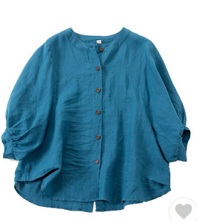 | 蓝色 サイズ：M | 1 |  | 9810943 | 宮城県仙台市青葉区国見3丁目5-3 旭コーポラス広瀬406 | 草薙悠 | 09013972829 | 628577594304
10000215 |  | 白色 サイズ：M | 1 |  | 3950157 | 長野県飯田市大瀬木4004-1 | 小木曽 政子 | 0265252982 | 628577594293
 |  | 黑色 サイズ：M | 1 |  |  |  |  |  | 628577594282
10000217 |  | 黄色 サイズ：M | 1 |  | 7210916 | 広島県福山市春日台5-6 | 高橋 恵美 | 08028829337 | 628577594271
 |  | 黑色 サイズ：M | 1 |  |  |  |  |  | 628577594260
10000218 |  | 蓝色 206款 サイズ：[30] | 1 |  | 3700801 | 群馬県高崎市上並榎町259番地4 ゴールド105号室 | 阿部陽来 | 08033221367 | 628577594256
10000220 |  | 蓝色 206款 サイズ：[36] | 0 |  | 7920856 | 愛媛県新居浜市船木甲4318-2 | 中野全人 | 0897403248

